Sheet2
 |  |  |  |  |  |  | i | intSum
 |  |  |  |  |  |  | 0 | 10
 |  |  |  |  |  |  | 1 | 20
 |  |  |  |  |  |  | 2 | 30
 |  |  |  |  |  |  | 3 | 40
 |  |  |  |  |  |  | 4 | 50
 |  |  |  |  |  |  | 5 | 60
 |  |  |  |  |  |  | 6 | 70
 |  |  |  |  |  |  | 7 | 80
 |  |  |  |  |  |  | 8 | 90
 |  |  |  |  |  |  | 9 | 100

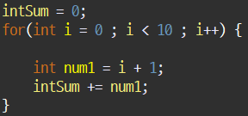
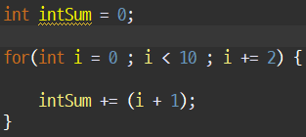
i | num1 | intSum += num1; |  |  |  |  |  |  | i | intSum | intSum
for() 시작 |  | 0으로 clear |  |  |  |  |  |  | 0 | 1 | 1
0 | 1 | 1 |  |  |  |  |  |  | 2 | 4 | 1+3
1 | 2 | 3 |  |  |  |  |  |  | 4 | 9 | 1+3+5
2 | 3 | 6 |  |  |  |  |  |  | 6 | 16 | 1+3+5+7
3 | 4 | 10 |  |  |  |  |  |  | 8 | 25 | 1+3+5+7+9
4 | 5 | 15
5 | 6 | 21
6 | 7 | 28
7 | 8 | 36 |  |  |  |  |  |  |  |  |  |  |  | num | (num+1) | num1 = (num + 1) * 100
8 | 9 | 45 |  |  |  |  |  |  |  |  |  |  |  | 0 | 1 | 100
9 | 10 | 55 |  |  |  |  |  |  |  |  |  |  |  | 1 | 2 | 200
 |  |  |  |  |  |  |  |  |  |  |  |  |  | 2 | 3 | 300
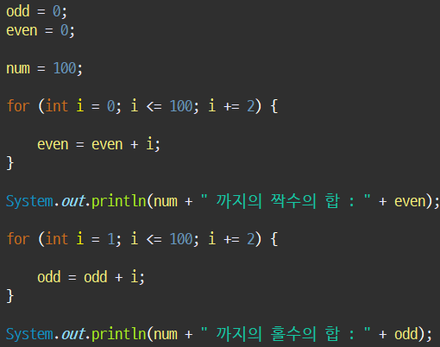
 |  |  | num = 100; |  |  |  |  |  |  |  |  |  |  | 3 | 4 | 400
 |  |  | odd | i(odd) | even | i(even) |  |  |  |  |  |  |  | 4 | 5 | 500
 |  |  | 0 |  | 0 |  |  |  |  |  |  |  |  | 5 | 6 | 600
 |  |  | 1 | 1 | 0 | 0 |  |  |  |  |  |  |  | 6 | 7 | 700
 |  |  | 1+3 | 3 | 0+2 | 2 |  |  |  |  |  |  |  | 7 | 8 | 800
 |  |  | 1+3+5 | 5 | 0+2+4 | 4 |  |  |  |  |  |  |  | 8 | 9 | 900
 |  |  | 15 | 7 | 12 | 6 |  |  |  |  |  |  |  | 9 | 10 | 1000
 |  |  | 24 | 9 | 20 | 8
 |  |  | 35 | 11 | 30 | 10
 |  |  | 48 | 13 | 42 | 12
 |  |  | 63 | 15 | 56 | 14
 |  |  | 80 | 17 | 72 | 16
 |  |  | 99 | 19 | 90 | 18
 |  |  | 120 | 21 | 110 | 20
 |  |  | 143 | 23 | 132 | 22
 |  |  | 168 | 25 | 156 | 24
 |  |  | 195 | 27 | 182 | 26
 |  |  | 224 | 29 | 210 | 28

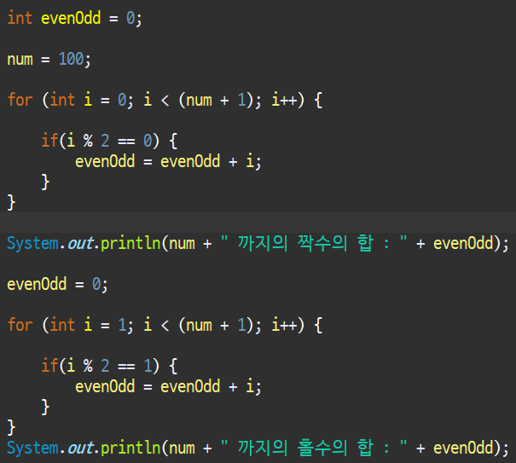
 |  |  |  |  |  | 1 | 2 | 3 |  |  | 1 | 2 | 3
 |  |  |  |  |  | num = 100; |  |  |  |  | evenOdd = 0;
 |  |  |  |  |  | evenOdd | i | I % 2 |  |  | evenOdd | i | I % 2
 |  |  |  |  |  | 0 | 0 | 0 | 1 -> 2 -> 3 |  | 0
 |  |  |  |  |  | 0 | 1 | 1 |  |  | 1 | 1 | 1 | 2 -> 3 -> 1
 |  |  |  |  |  | 0+2 | 2 | 0 |  |  | 1 | 2 | 0
 |  |  |  |  |  | 0+2 | 3 | 1 |  |  | 1+3 | 3 | 1
 |  |  |  |  |  | 0+2+4 | 4 | 0 |  |  | 1+3 | 4 | 0
 |  |  |  |  |  | 0+2+4 | 5 | 1 |  |  | 1+3+5 | 5 | 1
 |  |  |  |  |  | 12 | 6 | 0 |  |  | 1+3+5 | 6 | 0
 |  |  |  |  |  | 12 | 7 | 1 |  |  | 15 | 7 | 1
 |  |  |  |  |  | 20 | 8 | 0 |  |  | 15 | 8 | 0
 |  |  |  |  |  | 20 | 9 | 1 |  |  | 24 | 9 | 1
 |  |  |  |  |  | 30 | 10 | 0 |  |  | 24 | 10 | 0
 |  |  |  |  |  | 30 | 11 | 1 |  |  | 35 | 11 | 1
 |  |  |  |  |  | 42 | 12 | 0 |  |  | 35 | 12 | 0
 |  |  |  |  |  | 42 | 13 | 1 |  |  | 48 | 13 | 1
 |  |  |  |  |  | 56 | 14 | 0 |  |  | 48 | 14 | 0
 |  |  |  |  |  | 56 | 15 | 1 |  |  | 63 | 15 | 1
 |  |  |  |  |  | 72 | 16 | 0 |  |  | 63 | 16 | 0
 |  |  |  |  |  | … | … | … |  |  | 80 | 17 | 1
 |  |  |  |  |  | .. +96 | 97 | 1 |  |  | … | … | …
 |  |  |  |  |  | .. +98 | 98 | 0 |  |  | .. +97 | 97 | 1
 |  |  |  |  |  | .. +98 | 99 | 1 |  |  | .. + 97 | 98 | 0
 |  |  |  |  |  | .. + 100 | 100 | 0 |  |  | .. + 99 | 99 | 1
 |  |  |  |  |  |  |  |  |  |  | .. + 99 | 100 | 0

